Planilha1
Pagina | Caminho do arquivo | Funcionalidade | Dependencias | Tela | Expec criar interface | Expec criar funcionalidades | Total
Cadastros
Alguma coisa que não deu pra ler -> Cadastrar impedimentos | UCDistribuirProcesso > ViewController > public_html > jsp > ucdistribuirprocesso > cadastrar_impedimento.jsp | Permite pesquisar o Magistrado pelo numero da matricula ou nome (Permite abertura de uma nova tela para procurar um magistrado por parte de seu nome), após estar selecionado o magistrado é possivel incluir ou excluir pessoas viculadas a ele. (Ao que parece também é possivel filtrar estas pessoas relacionadas) | "dialog > selecionar_magistrado.jsp", "dialog > selecionar_pessoa.jsp", "dialog > editar_impedimento.jsp" |  | 24 horas | 40 horas | 64 Horas
Movinentação
Distribuir Processo | UCDistribuirProcesso > ViewController > public_html > jsp > ucdistribuirprocesso > consultar_processo_distribuir.jsp | Permite pesquisar processos a partir do "Autos do Processo Número", "Autos do Processo Número Antigo", "Nome da Parte", "CPF/CNPJ da Parte", "Advogado (Parece que por um numero cadastral ou nome. Parece ser possivel ir para uma tela de consulta de advogado)" e "Escaninho". Após filtrar será exibida duas listas, uma com "Processos a Distribuir" e uma com "Processos a Redistribuir" (Colunas das listas de processos: campo para selecionar, Autos do Processo Número, Parte Ativa, Parte Passiva, Classe, Especialidade, Data Ajuisamento) sobre cada uma das listas tem um botão para "Distribuir" ou "Redistribuir" dependendo da lista (o botão só aparecerá caso tenha um processo para ser distribuido ou redistribuido) | "dialog > selecionar_advogado.jsp", "distribuir.jsp", "redistribuir.jsp" | 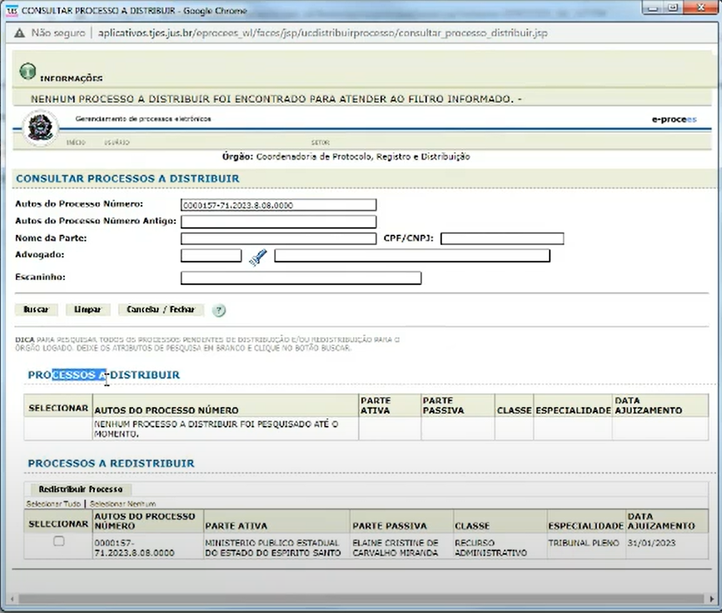 | 24 horas | 40 horas | 64 Horas
Distribuir Processo -> (Botão) Redistribuir Processo | UCDistribuirProcesso > ViewController > public_html > jsp > ucdistribuirprocesso > consultar_processo_distribuir.jsp | Uma área com os dados do processo selecionado (Processo, Partes Passivas, Partes Ativas, Especialidade, Classe, No Processo Dep, Data Ajuizamento, Distribuido? ). Uma área com os Magistrados Impedidos (onde será possível adicionar e excluir magistrados impedidos ) a lista de Magistrados irá conter as colunas (Magistrado, Motivo Impedimento, Observação). Uma área de Processos Preventos (onde será possível adicionar Processos Preventos). E uma área para selecionar para onde será redistribuido o processo e o por que, contendo os campos (Motivo Redistribuição, Orgão Julgador, Relator, Justificativa) | 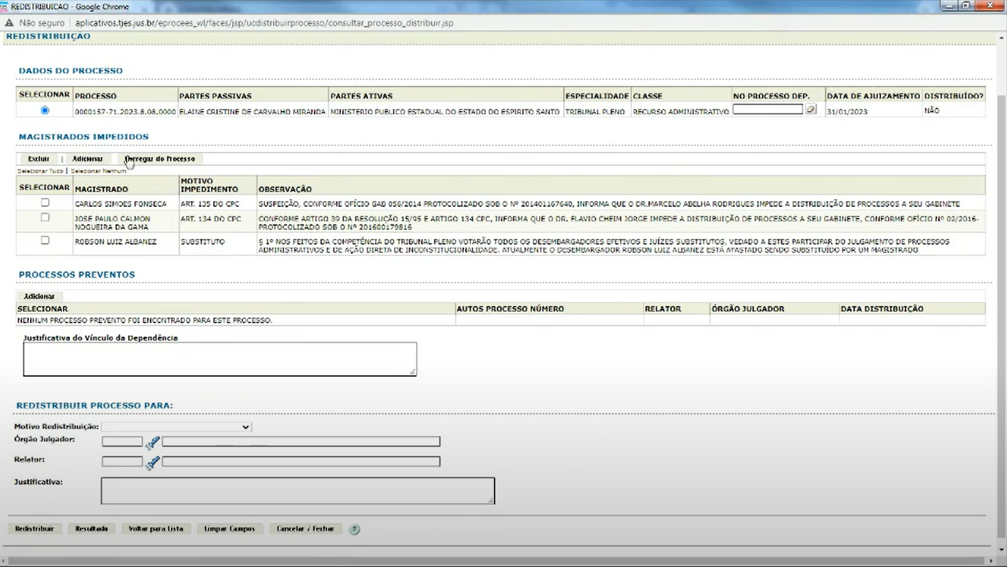 "dialog > selecionar_magistrado_impedido.jsp", "dialog > selecionar_processo_prevento.jsp", "dialog > selecionar_orgao.jsp", "dialog > selecionar_relator.jsp" |  | 24 horas | 40 horas | 64 horas
Cancelar Distribuição/Redistribuição | UCCancelarProcesso > ViewController > public_html > jsp > cancelar_distribuições | Permite pesquisar através dos campos (Numero Processo, Tipo de Distribuição, Orgão, Magistrado, Periodo da Distribuição), após a pesquisa será exibida uma lista com as distribuições deste processo para que possa selecionar uma pra cancelar informando um motivo |  |  | 24 horas | 40 horas | 64 horas
Consulta
Auditoria dos Processos Distribuidos | UCDistribuirProcesso > ViewController > public_html > jsp > ucdistribuirprocesso > consultar_historico_distribuicao.jsp | Permite a consulta através dos campos (Autos do Processo Número, Nome da Parte, Usuário, Classe, Periodo,Relator, Orgão), exibe duas Listas uma de "Processos Distribuidos" e outra de "Processos de Distribuição". | "dialog > selecionar_usuario.jsp", "dialog > selecionar_classe.jsp", "dialog > selecionar_relator.jsp", "dialog > selecionar_orgao.jsp", "UCConsultarProcesso > ViewController > public_html > jsp > documento > listar_documento.jsp" |  | 24 horas | 40 horas | 64 horas
 | UCConsultarProcesso > ViewController > public_html > jsp > documento > listar_documento.jsp | Exibe os Documentos Juntados (ex: Certidão de Distribuição, que mostra os participantes da distribuição) e também exibe uma lista de documentos a juntar | "UCConsultarDocumento > ViewController > public_html > jsp > ucconsultardocumento > visualizar_documento.jsp" |  | 24 horas | 40 horas | 64 horas
 | UCConsultarDocumento > ViewController > public_html > jsp > ucconsultardocumento > visualizar_documento.jsp | Exibe um doucmento juntado a um processo |  |  | 24 horas | 40 horas | 64 horas
Páginas Auxiliares
Adicionar/Editar Impedimento | UCDistribuirProcesso > ViewController > public_html > jsp > ucdistribuirprocesso > dialog > editar_impedimento.jsp | Permite adicionar ou editar os impedimentos de um Magistrado definindo a "Pessoa" referente a este impedimento, o "Motivo", o "Tipo" e uma "Observação". |  |  | 24 horas | 40 horas | 64 horas
Distribuição | UCDistribuirProcesso > ViewController > public_html > jsp > ucdistribuirprocesso > distribuir.jsp | Permite selecionar um Processo para ser distribuido, permite selecionar os magistrados que serão impedidos e permite adicionar os processos preventos. |  |  | 24 horas | 40 horas | 64 horas
Selecionar Magistrado | UCDistribuirProcesso > ViewController > public_html > jsp > ucdistribuirprocesso > dialog > selecionar_magistrado.jsp | Permite selecionar um Magistrado o consultando através de sua "Matrícula" ou "Nome". |  |  | 16 horas | 24 horas | 40 horas
Selecionar Pessoa | UCDistribuirProcesso > ViewController > public_html > jsp > ucdistribuirprocesso > dialog > selecionar_pessoa.jsp | Permite selecionar uma Pessoa Física ou Jurídica a consultando pelo seu "CPF", "Nome da Pessoa", "Nome da Mãe" e "Data de Nascimento" para Pessoa Física ou "CNPJ", "Nome Fantasia/Rasão Social" e "Motivo Impedimento" para Pessoa Jurídica. |  |  | 16 horas | 24 horas | 40 horas
Selecionar Advogado | UCDistribuirProcesso > ViewController > public_html > jsp > ucdistribuirprocesso > dialog > selecionar_advogado.jsp | Permite selecionar um Advogado o consultando pelo nome ou resgrito OAB. |  |  | 16 horas | 24 horas | 40 horas
Selecionar magistrado Impedido | UCDistribuirProcesso > ViewController > public_html > jsp > ucdistribuirprocesso > dialog > selecionar_magistrado_impedido.jsp | Permite selecionar um Magistrado o consultando através de sua "Matrícula" ou "Nome". |  |  | 16 horas | 24 horas | 40 horas
Selecionar Processo Prevento | UCDistribuirProcesso > ViewController > public_html > jsp > ucdistribuirprocesso > dialog > selecionar_processo_prevento.jsp | Permite selecionar um Processo Prevento o consultando através dos "Autos do Processo N°", "CPF/CNPJ", "Nome da Parte", "Advogado" e "Classe". |  |  | 16 horas | 24 horas | 40 horas
Selecionar Orgão | UCDistribuirProcesso > ViewController > public_html > jsp > ucdistribuirprocesso > dialog > selecionar_orgao.jsp | Permite selecionar um Orgão o consultando através de seu "Nome". |  |  | 16 horas | 24 horas | 40 horas
Selecionar Relator | UCDistribuirProcesso > ViewController > public_html > jsp > ucdistribuirprocesso > dialog > selecionar_relator.jsp | Permite selecionar um Relator o consultando através de seu "Nome". |  |  | 16 horas | 24 horas | 40 horas
Selecionar Usuário | UCDistribuirProcesso > ViewController > public_html > jsp > ucdistribuirprocesso > dialog > selecionar_usuario.jsp | Permite selecionar um Ususário o consultando através de seu "Nome" |  |  | 16 horas | 24 horas | 40 horas
Selecionar Classe | UCDistribuirProcesso > ViewController > public_html > jsp > ucdistribuirprocesso > dialog > selecionar_classe.jsp | Permite selecionar uma Classe a consultando através de seu "Código" e "Descrição". |  |  | 16 horas | 24 horas | 40 horas

 |  |  |  |  |  |  | Total geral: 936 horas

